全体の流れ
Gradleコマンドの実行
②
Gradleコマンド実行時の流れ

コード検証ルールの読み込み
③
EC2
SonarQube server
GitHub Actions
コード検証
レポート作成
④

GitHub

コード検証の結果を送信
⑤

作成したコードをpush
①

⑥

コード検証の結果を画面上に反映
開発者

Webブラウザー

必要な情報
コマンド
gradlew sonarqube -Dsonar.projectKey=<プロジェクト名> -Dsoanr.host.url=<SonarQube serverのIPアドレス> -Dsonar.login=<SonarQubeのweb上で作成したトークン>

トークンの生成方法
webにアクセス
http://<SonarQube serverのIPアドレス>:9000/

Loginを押下

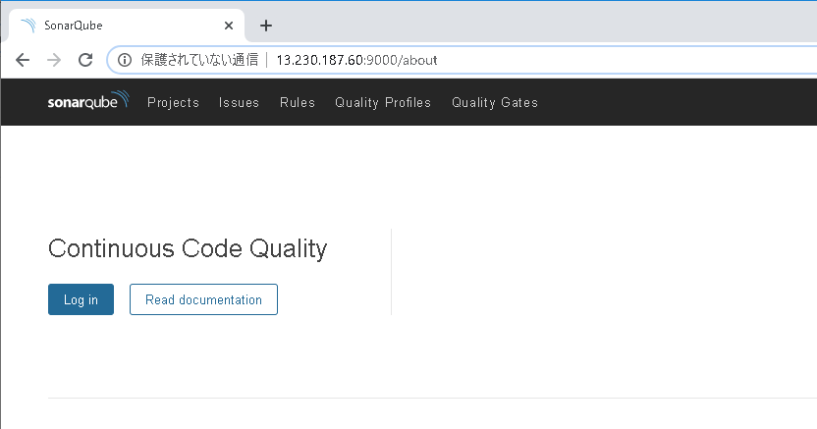

ユーザ名とパスワードを入力しLog inボタンを押下
ユーザ名 | admin
パスワード | admin

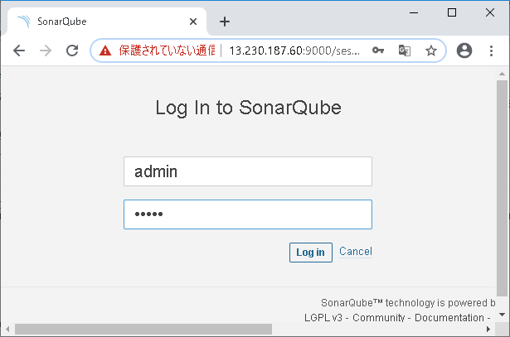

アカウントのアイコンを押下⇒

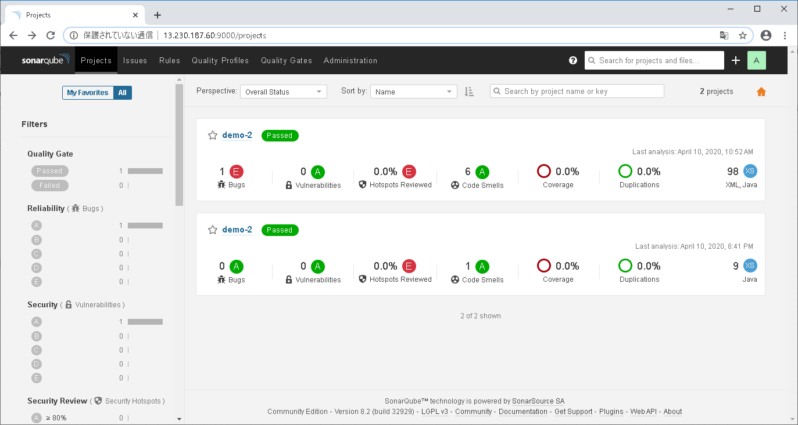

簡単な結果画面 1つ1つトークンと紐づいている
リンク押下時詳細結果画面に遷移する

Sheet4
